工作表1
标签 | 文案 | 配图
漫画、宝妈 | 今天不和这货分出胜负没完 | 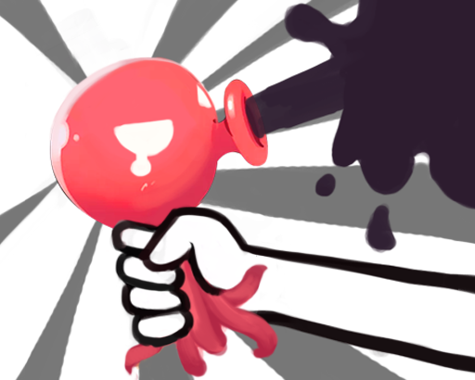
电影 | 听说这个游戏要翻拍成电影 | 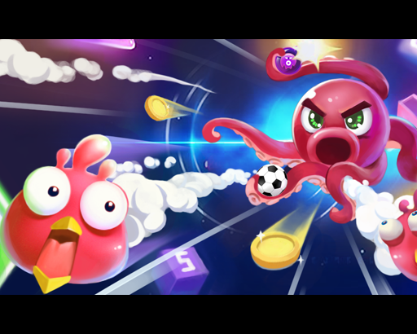
地域号 | 这游戏，全城都玩疯了 | 
读书 | 书读累了，放松一下吧
男夜听，男视频， 女夜听，女情感 | 每次上厕所，都玩到起不来 | 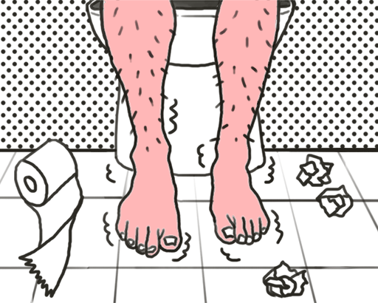
备注：请重点推动漫和电影两大分类

